User guide
Tool báo cáo công việc P&C

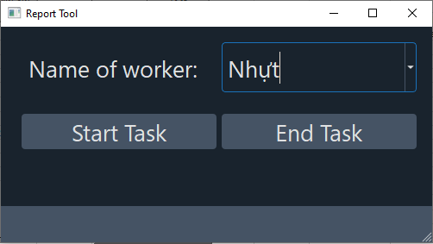
1. Bắt đầu phân công công việc |  | History change |  | Version: | 1.0
 |  | Version | Change | Github project: | https://github.com/NMD555/PCES_Baocao
 |  | 1.0 | Create this document | Creator | Đăng
 |  |  |  |  | 388687526

 | 1.1 Chọn tên nhân viên giao việc.
 | 1.2 Bấm "Start Task"
 | 1.3 Màn hinh Start task hiện ra
 | 1.4 Chọn Project
 | 1.5 Chọn bước thực hiện, các bước tự động lọc ra theo project đã chọn ở 1.4
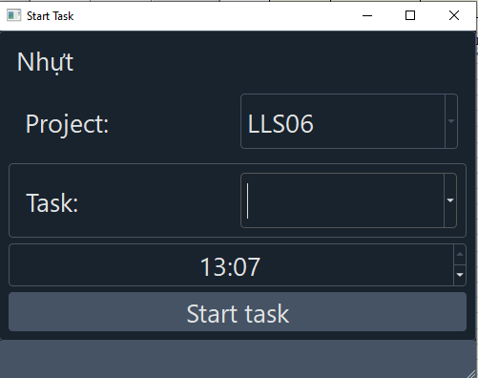

 | 1.6 Chỉnh sửa giờ. Giờ mặc định là giờ hiện tại của hệ thống

2. Kết thúc công việc
 | 2.1 Chọn tên nhân viên
 | 2.2 Chọn "End Task"
 | 2.3 Điền số lượng đã làm được
 | 2.4 Chỉnh sửa giờ, giờ mặc định là giờ hệ thống hiện tại
 | 2.5 Bấm End Task (Nút xanh)
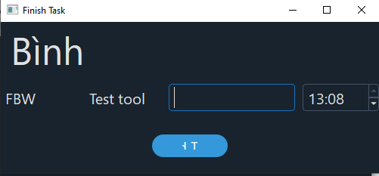

3. Xem lại báo cáo và gửi
 | 3.1 Vào file output_report.xlsx
 | 3.2 Tool sẽ tự động tạo sheet theo ngày, Ví dụ: 18.06 là ngày 18 tháng 6
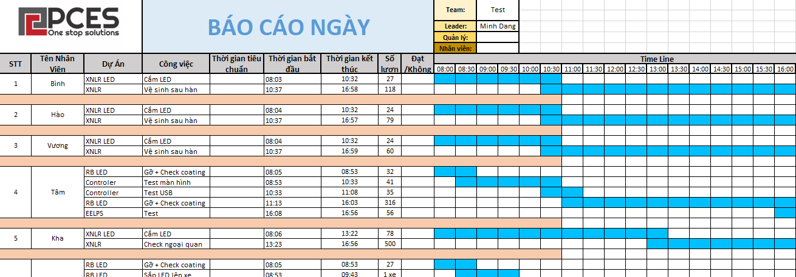

 | 3.3 Hệ thống tự tạo file excel báo cáo. Có vẽ gantt chart
 | 3.4 Sửa lại màu, chỉnh sửa căn cột, màu trước khi gửi

4. Lưu ý
 | 4.1 Tắt MS Excel file output_report trong quá trình thao tác tool
 | 4.2 File output_report có thể không có giao diện giống hình trên

